List1
POLOŽKOVÝ ROZPOČET |  |  |  |  |  |  | UCHAZEČ: __
PROJEKT: ZŠ JIZERSKÁ ČAKOVICE
ČÁST PROJEKTU: MOBILIÁŘ -- KANCELÁŘE A SPOLEČNÉ PROSTORY
VERZE PI: 3.4. 2019 - EDIT 16.5. 2019

ŘÁDEK | POLOŽKA | SPECIFIKACE POLOŽKY | REFERENČNÍ OBRÁZEK | REFERENČNÍ VÝROBEK | MNOŽSTVÍ CELKEM | JEDNOTKOVÁ CENA BEZ DPH | CENA CELKEM BEZ DPH | POZNÁMKA/UMÍSTĚNÍ

MOBILIÁŘ TYPOVÝ -- STOLY
1 | STKV | STOLEK KULATÝ VYSOKÝ průměr 500-600 mm, výška 73-76,5 cm Stůl z centrální nohou, kulatou deskou o průměru 50-60 cm a nastavitelnou výškou (76,5 cm a 40 cm). Materiál: polypropylen vyztužený skelnými vlákny vč. UV ochrany pro barevnou stálost. Matný povrch. Výběr z min. 4 barev. Určeno pro provoz v exteriéru. Doporučeno: bílá |  |  | 14 | 0.00 | 0.00 | Umístění: CHODBY
2 | STKN | STOLEK KULATÝ NÍZKÝ průměr 500-600 mm, výška 40-45 cm Stůl z centrální nohou, kulatou deskou o průměru 50-60 cm a nastavitelnou výškou (76,5 cm a 40 cm). Materiál: polypropylen vyztužený skelnými vlákny vč. UV ochrany pro barevnou stálost. Matný povrch. Výběr z min. 4 barev. Určeno pro provoz v exteriéru. Doporučeno: bílá | 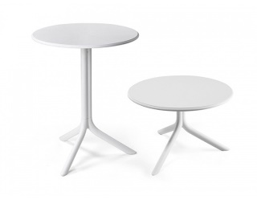 |  | 9 | 0.00 | 0.00 | Umístění: RECEPCE
3 | STKA.18 | PRACOVNÍ STŮL RECEPČNÍ 750x1800x600 mm Kovová podnož stolu, kulaté trubkové nohy s trubkovým rámem po celém obvodu stolu, pracovní deska LTD tl. 18 mm, hrana ABS 2 mm, rektifikace. Mezi deskou stolu a rámem podnože prostor na protažení kabeláže. Součástí stolu je držák pro vedení kabeláže po celé délce spodní strany stolu. Stůl je vybaven rektifiací na všech nohách. Barevné provedení: podnož ref. RAL 9006 stříbrná, deska stolu dřevodekor - výběr z min. 4 dřevodekorů a 4 uni barev (zahrnuje šedou) - preference dub. | 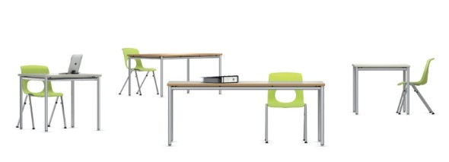 |  | 1 | 0.00 | 0.00 | Umístění: RECEPCE
4 | STKA.16 | PRACOVNÍ STŮL 750x1600x600 mm Kovová podnož stolu, kulaté trubkové nohy s trubkovým rámem po celém obvodu stolu, pracovní deska LTD tl. 18 mm, hrana ABS 2 mm, rektifikace. Mezi deskou stolu a rámem podnože prostor na protažení kabeláže. Součástí stolu je držák pro vedení kabeláže po celé délce spodní strany stolu. Stůl je vybaven rektifiací na všech nohách. Barevné provedení: podnož ref. RAL 9006 stříbrná, deska stolu dřevodekor - výběr z min. 4 dřevodekorů a 4 uni barev (zahrnuje šedou) - preference dub. |  |  | 14 | 0.00 | 0.00 | Umístění: KABINETY
5 | STPV.18 | PRACOVNÍ STŮL S PARAVÁNEM 750x1800x600 Kovová podnož stolu, kulaté trubkové nohy s trubkovým rámem po celém obvodu stolu, pracovní deska LTD tl. 18 mm, hrana ABS 2 mm, rektifikace. Mezi deskou stolu a rámem podnože prostor na protažení kabeláže. Součástí stolu je držák pro vedení kabeláže po celé délce spodní strany stolu. Stůl je vybaven rektifiací na všech nohách. Barevné provedení: podnož ref. RAL 9006 stříbrná, deska stolu dřevodekor - výběr z min. 4 dřevodekorů a 4 uni barev (zahrnuje šedou) - preference dub. Textilní akustický paraván ref. r. 800x1600x20 mm, čalouněný. Paraván je ukotven na přední hranu stolu, přesahuje nad i pod pracovní desku stolu a tvoří zepředu částečnou clonu pro nohy |  |  | 1 | 0.00 | 0.00 | Umístění: SPEC. PEDAGOG
6 | STPR.12 | PRACOVNÍ STŮL PŘÍSTAVNÝ 750x1200x600 Kovová podnož stolu, kulaté trubkové nohy s trubkovým rámem po celém obvodu stolu, pracovní deska LTD tl. 18 mm, hrana ABS 2 mm, rektifikace. Mezi deskou stolu a rámem podnože prostor na protažení kabeláže. Součástí stolu je držák pro vedení kabeláže po celé délce spodní strany stolu. Stůl je vybaven rektifiací na všech nohách. Barevné provedení: podnož ref. RAL 9006 stříbrná, deska stolu dřevodekor - výběr z min. 4 dřevodekorů a 4 uni barev (zahrnuje šedou) - preference dub. |  |  | 4 | 0.00 | 0.00 | Umístění: SPEC. PEDAGOG KABINETY
7 | STJK.10 | JEDNACÍ STŮL KULATÝ průměr 900-1000mm, výška 750-765 mm Barevné provedení: podnož ref. RAL 9006 stříbrná, deska stolu dřevodekor - výběr z min. 4 dřevodekorů a 4 uni barev (zahrnuje šedou) - preference dub. |  |  | 1 | 0.00 | 0.00 | Umístění: SPEC. PEDAGOG
8 | STKK.6 | KONFERENČNÍ STOLEK KULATÝ průměr 500-600 mm, výška 750-765 mm Barevné provedení: podnož ref. RAL 9006 stříbrná, deska stolu dřevodekor - výběr z min. 4 dřevodekorů a 4 uni barev (zahrnuje šedou) - preference dub.. |  |  | 1 | 0.00 | 0.00 | Umístění: SPEC. PEDAGOG
9 | STJD.16 | JÍDELNÍ STŮL 750x1600x800 mm Kovová podnož stolu, kulaté trubkové nohy s trubkovým rámem po celém obvodu stolu, stolová deska LTD tl. 18 mm, hrana ABS 2 mm, rektifikace. Stůl je vybaven rektifiací na všech nohách. Barevné provedení: podnož ref. RAL 9006 stříbrná, deska stolu dřevodekor -výběr z min. 4 dřevodekorů a 4 uni barev (zahrnuje šedou) - preference dub. |  |  | 1 | 0.00 | 0.00 | Umístění: KABINETY
MOBILIÁŘ TYPOVÝ -- SEDACÍ NÁBYTEK INTERIÉR
10 | ZKK | ŽIDLE KANCELÁŘSKÁ S KOLEČKY Plastová židle na na kolečkách. Ergonomický plastový sedák a opěrák propojený v jeden celek. Židle je plynule výškově stavitelná pomocí plynového pístu. Výběr z min. 4 odstínů plastů. Bez jakýchkoliv černých komponentů. Čalouněný sedák i opěrák, výběr z min. 6ti odstínů barev ref. Bondai. Doporučeno: kombinace fialová/šedá, béžová/žlutá Typ židle musí být schválen uživatelem. |  |  | 16 | 0.00 | 0.00 | Umístění: KABINETY SPEC. PEDAGOG RECEPCE
11 | ZJP | ŽIDLE JÍDELNÍ S PODNOŽÍ Plastová židle na kovové podnoži. Ergonomický plastový sedák a opěrák propojený v jeden celek. Výběr z min. 4 odstínů plastů. Bez jakýchkoliv černých komponentů. Doporučeno: plast fialová, žlutá |  |  | 4 | 0.00 | 0.00 | Umístění: KABINETY
12 | SED1 | ČALOUNĚNÝ SEDACÍ PRVEK 450x1500x800 mm Nepravidelný hranatý tvar sedacího prvku, možnost variabilně skládat do sestav, opatřen kluzáky, min. 2 typy potahové látky splňující normu ČSN EN 1021-1,2. Požadavek na doložení certifikátu. Výběr z min. 6ti odstínů barev. Doporučeno: žlutá | 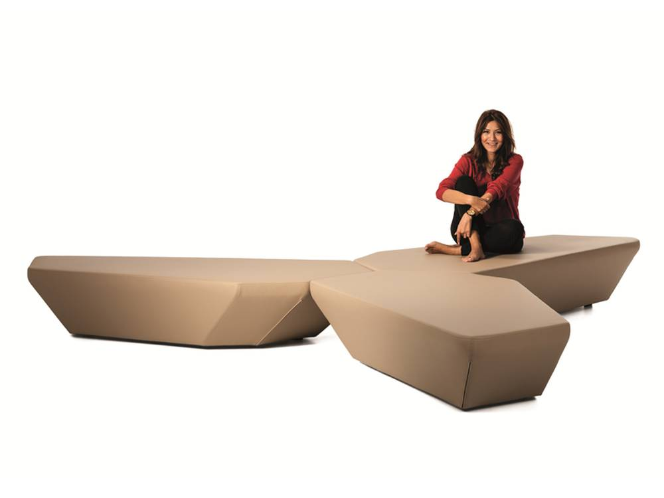 |  | 9 | 0.00 | 0.00 | Umístění: CHODBY RECEPCE
13 | SED2 | ČALOUNĚNÉ KŘESLO K RECEPCI ref. 750x650x650 mm Celočalouněné křeslo s kluzáky, nehořlavá textilie splňjící protipožární normy: DIN 4102 část 1/B1, NF P 92503-507/M1; BS 5867, část 2 typ C; UNI VF 8456/8457/1; EN 1021 část 1 + 2 a EN 13772 + 13773 třída 1. Požadavek na doložení cerfitikátu. Výběr z min. 6ti odstínů barev. Doporučeno: šedá | 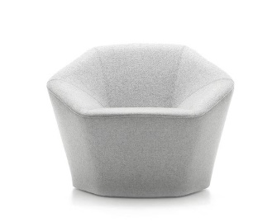 |  | 6 | 0.00 | 0.00 | Umístění: RECEPCE
14 | TABN | BALANČNÍ TABURET NIŽŠÍ referenční výška 38 cm Ergonomický balanční sedací prvek umožňující dynamické sezení díky vypouklé podstavě ve tvaru čočky. Materiál: recyklovaný polypropylen, měkčený sedák, gumová protiskluzová vrstva. Snadný úchop. Výběr z min. 9 barev plastů. |  |  | 72 | 0.00 | 0.00 | Umístění: CHODBY TERASA EXTERIÉR
15 | TABV | BALANČNÍ TABURET VYŠŠÍ referenční výška 46 cm Ergonomický balanční sedací prvek umožňující dynamické sezení díky vypouklé podstavě ve tvaru čočky. Materiál: recyklovaný polypropylen, měkčený sedák, gumová protiskluzová vrstva. Snadný úchop. Výběr z min. 9 barev plastů. |  |  | 6 | 0.00 | 0.00 | Umístění: KABINETY
16 | SED3 | KŘESLO KONFERENČNÍ Čalouněné křeslo, kovová podnož stříbrná, kluzáky, opěrák, područky. Preference: kovové nohy vycházející z jednoho bodu. Potahová látka ref. Bondai. Výběr z min. 6 odstínů. Doporučeno: šedá | 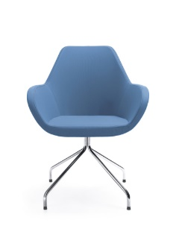 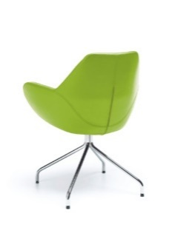 |  | 3 | 0.00 | 0.00 | Umístění: SPEC. PEDAGOG
17 | ZKO | ŽIDLE KONFERENČNÍ S ČALOUNĚNÍM Plastová židle na kovové podnoži. Ergonomický plastový sedák a opěrák propojený v jeden celek, čalouněný sedák. Výběr z min. 4odstínů plastů. Bez jakýchkoliv černých komponentů. Doporučeno: plast krémová, čalouněný sedák žlutý. |  |  | 8 | 0.00 | 0.00 | Umístění: SPEC. PEDAGOG
18 | SED4 | SEDACÍ VAK ref. rozměry 650x600x600 mm Sedaci pytel libovolného tvaru, dvojitý uzávěr, díky kterému je možné sypký polystyren odebírat nebo doplňovat a přizpůsobit tak pytel potřebám uživatele, nosnost min. 120 kg. |  |  | 3 | 0.00 | 0.00 | Umístění: SPEC. PEDAGOG
MOBILIÁŘ TYPOVÝ -- SEDACÍ NÁBYTEK EXTERIÉR
19 | EXLA | PLASTOVÁ LAVICE ref. rozměr 860x1160x420 mm Stohovatelné dvojkřeslo, konstrukce zesílena kovovou výztuží s antikorozní úpravou vč. UV ochrany pro barevnou stálost. Materiál: polypropylen vyztužený skelnými vlákny vč. UV ochrany pro barevnou stálost. Matný povrch. Výběr z min. 4 barev. Určeno pro provoz v exteriéru. Doporučeno: žlutá Záruka 3 roky. | 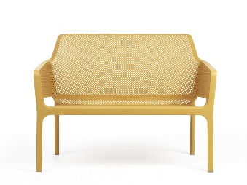 |  | 5 | 0.00 | 0.00 | Umístění: VENKOVNÍ TERASA
20 | EXSTV | STOLEK KULATÝ VYSOKÝ průměr 500-600 mm, výška 73-76,5 cm Stůl z centrální nohou, kulatou deskou o průměru 50-60 cm a nastavitelnou výškou (76,5 cm a 40 cm). Materiál: polypropylen vyztužený skelnými vlákny vč. UV ochrany pro barevnou stálost. Matný povrch. Výběr z min. 4 barev. Určeno pro provoz v exteriéru. Doporučeno: antracit | 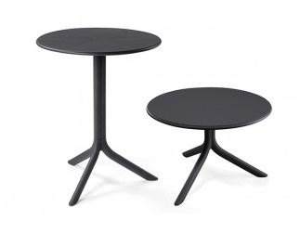 |  | 12 | 0.00 | 0.00 | Umístění: VENKOVNÍ TERASA
MOBILIÁŘ TYPOVÝ -- ÚLOŽNÉ PROSTORY
21 | SNR8 | PŘÍSTAVNÁ SKŘÍŇ RECEPČNÍ ROLETOVÁ ref. rozměry 750x800x420mm Provedení LTD tl. Min.18 mm, ABS 2 mm, kluzáky, zámek. Výběr z min. 4 dekorů. Doporučeno: dřevodekor dub, roleta stříbrná. |  |  | 3 | 0.00 | 0.00 | Umístění: RECEPCE SPEC. PEDAGOG
22 | SSD.8 | KANCELÁŘSKÁ SKŘÍŇ POLICOVÁ ref. rozměy 1100x800x420mm Provedení LTD tl. Min. 18 mm, ABS 2 mm, kluzáky, zámek. Police výškově stavitelné. Úchytka stříbrná, rovná, zaoblené hrany (výběr z min. 3 typů). Výběr z min. 4 dekorů. Doporučeno: dřevodekor dub | 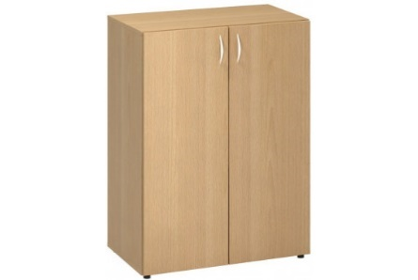 |  | 14 | 0.00 | 0.00 | Umístění: KABINETY
23 | SSPK10 | SKŘÍŇ POLICOVÁ MOBILNÍ 1000x1050x425 mm Provedení LTD tl. 18 mm vč. zad, ABS 2 mm, 4 ks kolečko s brzdou nosnost min. 120 kg/kolečko. Police 4 ks. Barevnost: korpus skříně sv. šedá, ABS v dekoru. Spojování skříní do sestav pomocí magnetických prvků na bocích skříní. V půdě skříně ukotveny úchytky pro posun skříní. Před dodáním nutné zaměřit prostor pro umístění. |  |  | 7 | 0.00 | 0.00 | Umístění: UČEBNY
24 | SSBK10 | SKŘÍŇ S PLASTOVÝMI VÝSUVNÝMI BOXY MOBILNÍ 1000x1050x425mm Provedení LTD tl. 18 mm vč. zad, ABS 2 mm, 4 ks kolečko s brzdou nosnost min. 120 kg/kolečko. Součástí plastové boxy výsuvné na plastových lištách - 12 ks (výška boxu cca 15 cm). Barevnost: korpus skříně sv. šedá, plastové boxy výběr z min. 6 barev (limetka, béžová, fialová, sv. modrá aj.). Spojování skříní do sestav pomocí magnetických prvku na bocích skříní. V půdě skříně ukotveny úchytky pro posun skříní. Před dodáním nutné zaměřit prostor pro umístění. |  |  | 22 | 0.00 | 0.00 | Umístění: UČEBNY SPEC PEDAGOG
25 | SSPD10 | SKŘÍN POLICOVÁ UZAMYKATELNÁ MOBILNÍ 1000x1050x425mm Provedení LTD tl. 18 mm vč. zad, ABS 2 mm, 4 ks kolečko s brzdou nosnost min. 120 kg/kolečko. Skříň je dělená na dvoukřídlé a jednokřídlé dveře (2/3 šířky+1/3 šířky). Uvnitř skříně 4 ks výškově stavitelných polic. Barevnost: korpus skříně sv. šedá, ABS v dekoru. Spojování skříní do sestav pomocí magnetických prvků na bocích skříní. V půdě skříně ukotveny úchytky pro posun skříní. Před dodáním nutné zaměřit prostor pro umístění. |  |  | 21 | 0.00 | 0.00 | Umístění: UČEBNY
26 | KON.4 | MOBILNÍ KONTEJNER ČTYŘZÁSUVKOVÝ ref. rozměry 600x450x600mm Provedení LTD tl. min. 18 mm, ABS 2 mm, kolečka s brzdou, zámek. Úchytka stříbrná, rovná, zaoblené hrany (výběr z min. 3 typů). Alternativně bezúchytkové otevírání. Výběr z min. 4 dekorů. Doporučeno: antracit |  |  | 16 | 0.00 | 0.00 | Umístění: KABINETY RECEPCE SPEC. PEDAGOG
MOBILIÁŘ TYPOVÝ -- OSTATNÍ
27 | KOB | KOBEREC KUSOVÝ 2000x2500 mm Sametový kompletně voděodolný vinyl se schopností zvýšené absorpce zvuku a zachycování alergenů včetně mikroorganismů, bakterií, roztočů a prachu. Měkký, jemný a příjemný povrch. Splňující požadavky normy EN 14041. Celková tloušťka max. 4,3mm, váha 1,8 kg/m2 - základní vrstva z pevného vinylu, vyztužená dvojitým skelným rounem, hustota nylonových vláken 70 000 000 na m2, antimikrobiální ošetření Sanitized. Stupeň zátěže 33, rozměrová stálost 0,2%, odolnost vůči kolečkové židli EN 985 r=2,4 trvalé používání, redukce kročejového hluku min. 20 dB, reakce a oheň Bf-s1. Velký výběr barev včetně grafických motivů - min 400 (květiny, dlažba, pruhy). Florální motiv. Výběr z min. 30 dekorů. Doporučená kombinace barev: šedý základ, fialová, růžová, oranžová, žlutá kombinace drobných grafických motivů. |  |  | 1 | 0.00 | 0.00 | Umístění: SPEC. PEDAGOG
28 | VESK | STOJACÍ VĚŠÁK Dřevěný věšák v minimalistickém designu, větvení spodní i horní části věšáku. Doporučeno: přírodní vzhled dub | 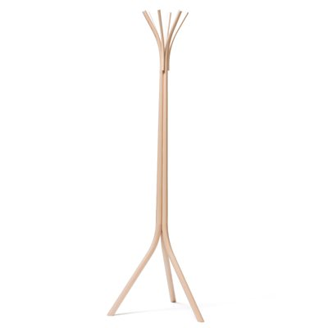 |  | 2 | 0.00 | 0.00 | Umístění: SPEC. PEDAGOG RECEPCE

Cena mobiliář bez DPH 21% |  |  |  |  |  |  | 0.00 Kč
Doprava a montáž bez DPH 21% |  |  |  |  |  |  | 0.00 Kč
DPH 21% |  |  |  |  |  |  | 0.00 Kč

Cena celkem vč. DPH 21% |  |  |  |  |  |  | 0.00 Kč

Uchazeči o dodávku mobiliáře mohou budou vyzváni k předložení fyzických vzorků vybraných produktů.
Jakákoliv změna oproti technické specifikaci musí být ze strany dodavatele odůvodněna a následně schválena architektem formou změnového listu.
Jako příloha cenové nabídky jsou požadovány technické listy výrobků s parametry mobiliáře vč. údaje o výrobci. |  |  |  |  |  |  | ZPRACOVAL:
Veškeré obrázky a popisy jsou referenční. |  |  |  |  |  |  | Ing. Radka Šrámková
 |  |  |  |  |  |  | radka.sramkova@seznam.cz

